Solicitud gráfica
 | Área: | Ciencias Naturales |  |  | Fecha:
 | Grado: | 11
 | Título del tema: | La química orgánica y el carbono |  |  | ¿Cuaderno de estudio o recurso? | Recurso
 | Editor: | Lyz Marcela Bernal Gómez |  |  | Motor del recurso | M3A

 | Código guión o recurso: | CN_11_10_REC_80 | ← Para determinar este código, visite la hoja de Ayuda
 |  |  |  |  | ESPECIFICACIÓN DE ARCHIVOS A ENTREGAR
Núm. | Archivo Shutterstock o ruta en web | Imagen para: | Tipo | Formato | Nombre imagen SMALL | Tamaño imagen SMALL | Nombre imagen ZOOM | Tamaño imagen ZOOM | Descripción | Observaciones
IMG01 | Código Shutterstock 208096033 | Recurso M3A | Fotografía |  | CN_11_10_REC_80_IMG01.png | 110 x 110 px |  |  | 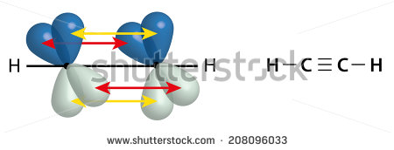
IMG02 | Código Shutterstock 131939336 | Recurso M3A | Fotografía |  | CN_11_10_REC_80_IMG02.png | 110 x 110 px |  |  | 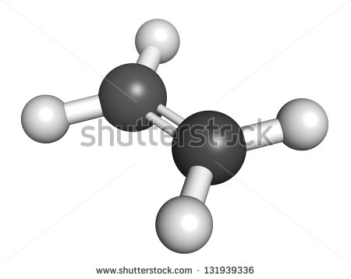
IMG03 | Ver descripción y observaciones | Recurso M3A | Fotografía |  | CN_11_10_REC_80_IMG03.png | 110 x 110 px |  |  | 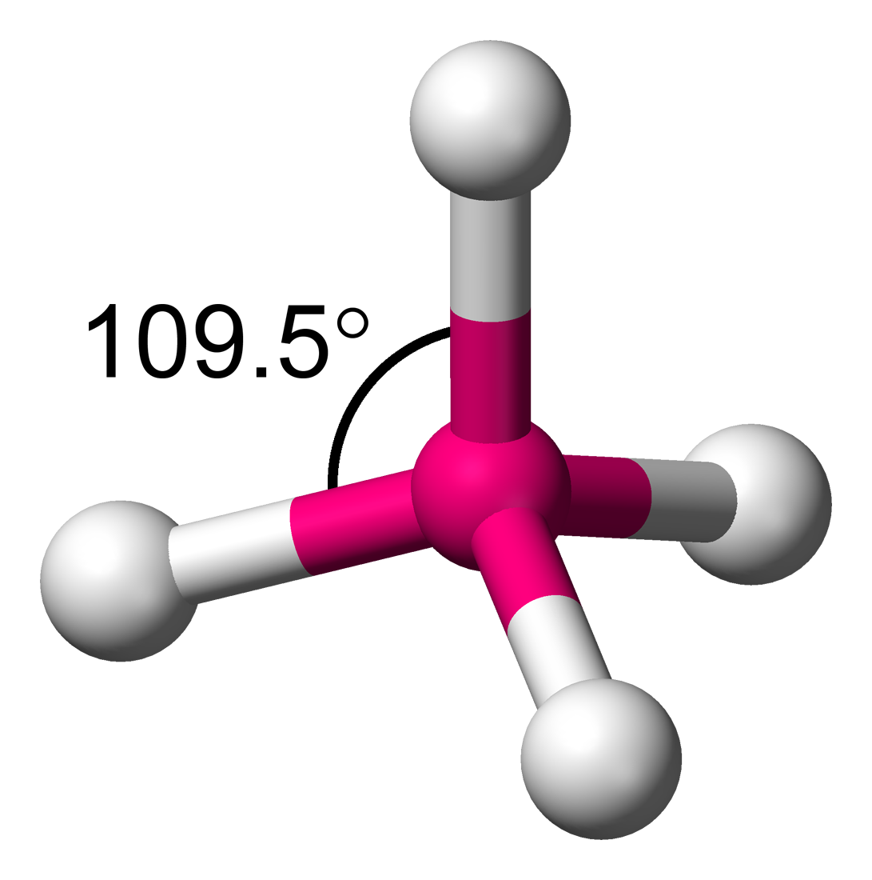 | La imagen se busco con creative commons: https://www.google.com/search?site=imghp&tbm=isch&q=hibridaci%C3%B3n%20del%20carbono&tbs=sur:fc#imgdii=_&imgrc=K8Mu5BqmNXIr8M%253A%3BV0sRLFMFu_WvlM%3Bhttp%253A%252F%252Fupload.wikimedia.org%252Fwikipedia%252Fcommons%252Fe%252Fe8%252FTetrahedral-angle-3D-balls.png%3Bhttp%253A%252F%252Fde.wikipedia.org%252Fwiki%252FHybridorbital%3B1091%3B1100 CREDITO:http://commons.wikimedia.org/wiki/File:Tetrahedral-angle-3D-balls.png#/media/File:Tetrahedral-angle-3D-balls.png

